المؤشرات الكلية

سوق العراق للاوراق المالية
جلسة الاربعاء 2026/4/8 |  |  |  | تقرير أسعار الأسهم المتداولة لسوق العراق للأوراق المالية
الجلسة (59)
الاسهم المتداولة المدرجة و OTC |  |  | 1,447,024,229 |  |  | قيمة الأسهم المتداولة المدرجة و OTC |  | 1,382,484,706 |  |  | صفقات الشركات المدرجة وOTC | 1311
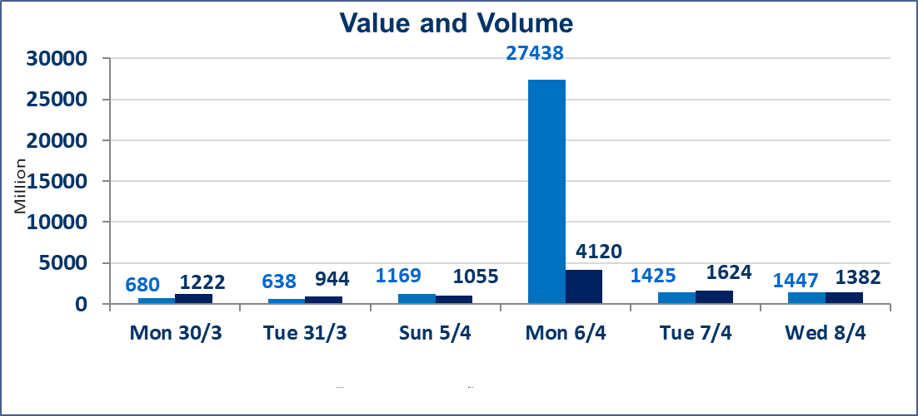
المؤشر60 ISX اليوم | 988.01 |  | نقطة |  |  | المؤشر15 ISX اليوم | 1264.42 | نقطة
المؤشر 60 ISX السابق | 970.40 |  | نقطة |  |  | المؤشر 15 ISX السابق | 1243.67 | نقطة
نسبة التغير | 1.81 |  | % |  |  | نسبة التغير | 1.67 | %
عدد النقاط | 17.61 |  | نقطة |  |  | عدد النقاط | 20.75 | نقطة

الشركات المدرجة | 104 | OTC | 14 | 118 |  | الشركات غير المتداولة المدرجة | 43 | OTC | 13 | 56
الشركات المتداولة | 49 | OTC | 1 | 50 |  | الشركات المرتفعة |  |  | 25
شركات الهيئة العامة |  |  |  | 3 |  | الشركات المنخفضة |  |  | 6
الموقوفة بقرار من هيأة الأوراق المالية |  |  |  | 9
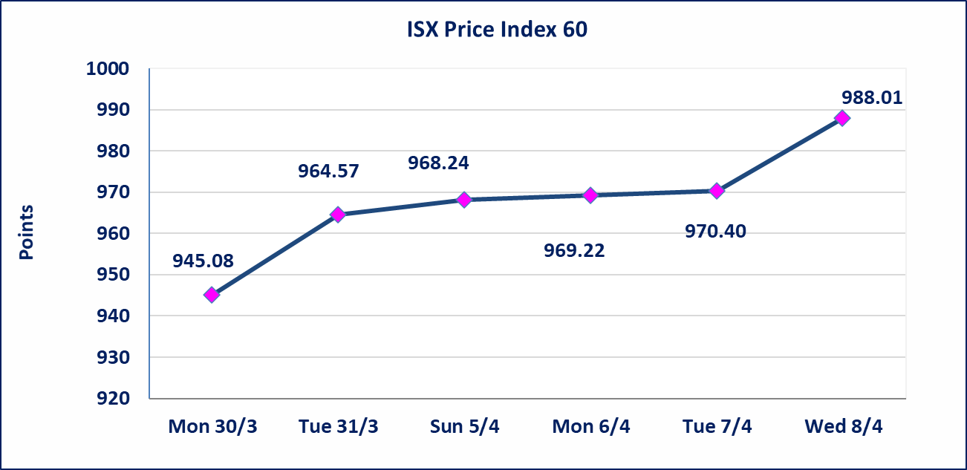
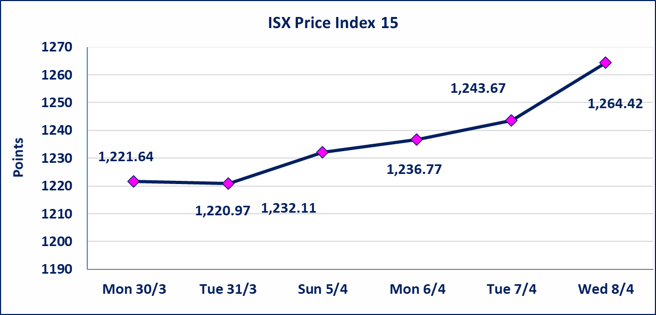

سندات انجاز الاصدارية الاولى | ايقاف التداول على سندات انجاز الاصدارية الاولى فئة (1,000,000) دينار إعتباراً من جلسة الاحد 2025/4/12 لقرب استحقاق الفائدة النصف السنوية . وسيتم اعادة التداول اعتبارا من جلسة 2026/4/16
سندات انجاز الاصدارية الثالثة | ايقاف التداول على سندات انجاز الاصدارية الاولى فئة (1,000,000،500,000) دينار إعتباراً من جلسة الخميس 2025/4/9 لقرب استحقاق الفائدة النصف السنوية . وسيتم اعادة التداول اعتبارا من جلسة 2026/4/15
سندات اعمار الاصدارية الاولى | ايقاف التداول على سندات اعمار الاصدارية الاولى فئة (1,000,000) دينار إعتباراً من جلسة الاثنين 2025/4/6 لقرب استحقاق الفائدة النصف السنوية . وسيتم اعادة التداول اعتبارا من جلسة 2026/4/12
سندات انجاز الاصدارية الاولى | ايقاف التداول على سندات انجاز الاصدارية الاولى فئة (500000) دينار إعتباراً من جلسة الاحد 2025/4/5 لكون تاريخ الاطفاء السند 2026/4/15.
الحد الأعلى والادنى للتغير في السعر | نسبة التغير في كافة المنصات (5%) إرتفاعاً وإنخفاضاً من سعر الاغلاق السابق.
Web site : www.isx-iq.net E-mail : info-isx@isx-iq.net |  |  |  |  | 07834000034 - 07711211522 : ص . ب :3607 العلوية الهاتف |  |  |  |  |  | بغداد /الكرادة/ قرب المسرح الوطني /مجاور مصرف الخليج التجاري

نسبة التغير
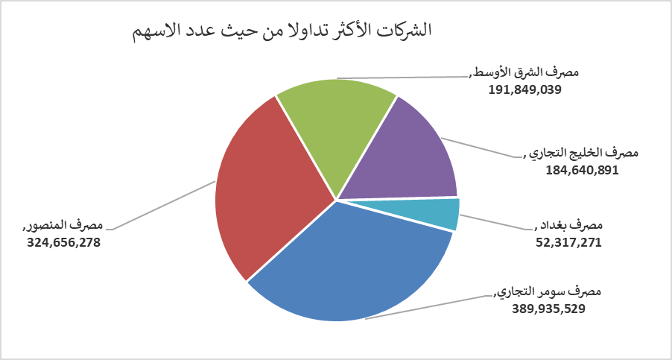
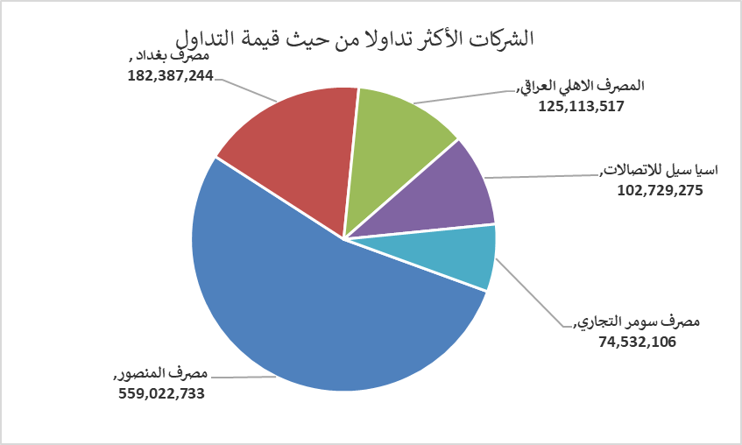
الشركات الأكثر ارتفاعاً وانخفاضاً

نسبة التغير لاسعار الاغلاق الاكثر ارتفاعاً |  |  |  | نسبة التغير لاسعار الاغلاق الاكثر انخفاضاً
اسم الشركة | اغلاق | التغير(%) | الاسهم المتداولة | اسم الشركة | اغلاق | التغير (%) | الاسهم المتداولة
مصرف الشرق الأوسط | 0.090 | 12.50 | 191,849,039 | الأمين للتأمين | 0.880 | -2.22 | 3,169,976
مصرف سومر التجاري | 0.200 | 5.26 | 389,935,529 | المنصور للصناعات الدوائية | 2.200 | -2.22 | 8,464,502
مصرف العراقي الاسلامي | 1.050 | 5.00 | 2,073,000 | العراقية لانتاج وتسويق اللحوم | 4.450 | -2.20 | 207,858
مدينة العاب الكرخ السياحية | 4.500 | 4.90 | 175,000 | الخياطة الحديثة | 5.420 | -1.45 | 201,370
مصرف المنصور | 1.740 | 4.82 | 324,656,278 | البادية للنقل العام | 1.000 | -0.99 | 1,049,209

الشركات الاكثر نشاطا حسب الاسهم المتداولة (حجم التداول) |  |  |  | الشركات الاكثر نشاطا حسب القيمة المتداولة
اسم الشركة | اغلاق | التغير(%) | الاسهم المتداولة | اسم الشركة | اغلاق | التغير (%) | القيمة المتداولة
مصرف سومر التجاري | 0.200 | 5.26 | 389,935,529 | مصرف المنصور | 1.740 | 4.82 | 559,022,733
مصرف المنصور | 1.740 | 4.82 | 324,656,278 | مصرف بغداد | 3.480 | 1.16 | 182,387,244
مصرف الشرق الأوسط | 0.090 | 12.50 | 191,849,039 | المصرف الاهلي العراقي | 5.080 | 1.60 | 125,113,517
مصرف الخليج التجاري | 0.360 | 2.86 | 184,640,891 | اسيا سيل للاتصالات | 15.600 | 3.52 | 102,729,275
مصرف بغداد | 3.480 | 1.16 | 52,317,271 | مصرف سومر التجاري | 0.200 | 5.26 | 74,532,106

